Прайс-лист 01.12.15
 |  |  |  |  |  |  | Официальный дистрибьютор ООО "ОСТ АЛЬЯНС"
 |  |  |  |  |  |  | 192148, г. Санкт-Петербург,
 |  |  |  |  |  |  | Проспект Елизарова, 38 Литер А, оф.420А
 |  |  |  |  |  |  | тел./факс : 981-22-71
 |  |  |  |  |  |  | ost.alliance@mail.ru
 |  |  |  |  |  |  | www.hyperled.ru
 |  |  |  |  |  | Действителен с 27.06.16
Код товара | Фото светильника | Наименование | Артикул | Аналог традиционных светильников | Свет. поток, Лм | МРЦ (минимальная рекомендованная ) 500 000 руб. и более | ОПТ до 500 000 руб.
Серия светодиодных светильников "Модуль"
Модуль, 16 Вт и его модификации, IP 67, КСС Д (Л)
3372 | 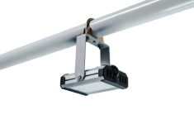 | "Модуль", универсальный У-1 , 16 Вт | ViLED СС М1-У- Е-16-130.100.130-4-0-67 | НО 150 Вт | 1840÷2000 | 1,320 | 1,485
3373 | 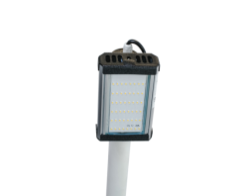 | "Модуль", консоль К-1, 16 Вт | ViLED СС М1-К- Е-16-130.100.130-4-0-67 | НО 150 Вт | 1840÷2000 | 1,320 | 1,485
3374 | 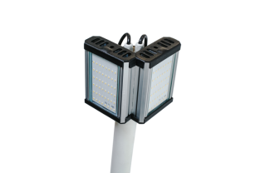 | "Модуль", консоль МК-2, 32 Вт | ViLED СС М1-МК- Е-32-130.195.160-4-0-67 | РКУ 125 Вт, ЖКУ 70 Вт, ГКУ 70 Вт | 3680÷4000 | 2,640 | 2,970
3375 | 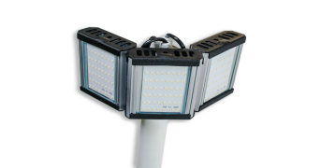 | "Модуль", консоль МК-3, 48 Вт | ViLED СС М1-МК-Е-48-130.295.130-4-0-67 | ЖКУ 100 Вт, ГКУ 100 Вт | 5520÷6000 | 3,960 | 4,455
Модуль, 32 Вт и его модификации, IP 67, КСС Д (Л)
3087 | 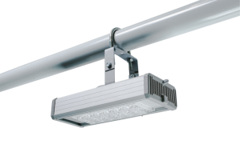 | "Модуль", универсальный У-1 , 32 Вт | ViLED СС М1-У-Е-32-250.100.130-4-0-67 | РКУ 125 Вт, ЖКУ 70 Вт, ГКУ 70 Вт | 3680÷4000 | 1,920 | 2,160 | ~
3079 | 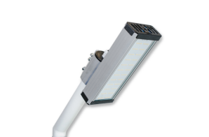 | "Модуль", консоль К-1, 32 Вт | ViLED СС М1-К-Е-32-250.100.130-4-0-67 | РКУ 125 Вт, ЖКУ 70 Вт, ГКУ 70 Вт | 3680÷4000 | 1,920 | 2,160
3085 | 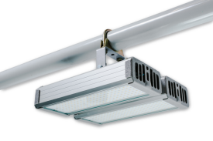 | "Модуль", универсальный У-2 , 64 Вт | ViLED СС М1-У-Е-64-250.200.150-4-0-67 | РКУ 250 Вт, ЖКУ 150 Вт, ГКУ 150 Вт | 7360÷8000 | 3,840 | 4,320
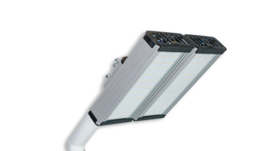 3080 |  | "Модуль", консоль К-2, 64 Вт | ViLED СС М1-К-Е-64-250.200.150-4-0-67 | РКУ 250 Вт, ЖКУ 150 Вт, ГКУ 150 Вт | 7360÷8000 | 3,840 | 4,320
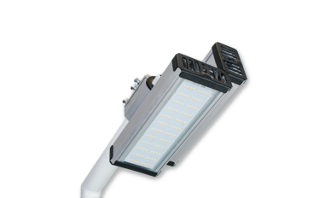 3083 |  | "Модуль", консоль МК-2, 64 Вт | ViLED СС М1-МК-Е-64-250.195.160-4-0-67 | РКУ 250 Вт, ЖКУ 150 Вт, ГКУ 150 Вт | 7360÷8000 | 3,840 | 4,320
3086 | 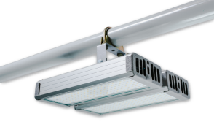 | "Модуль", универсальный У-3, 96 Вт | ViLED СС М1-У-Е-96-250.300.130-4-0-67 | РКУ 400 Вт, ЖКУ 250 Вт, ГКУ 250 Вт | 11040÷12000 | 5,760 | 6,480
3081 | 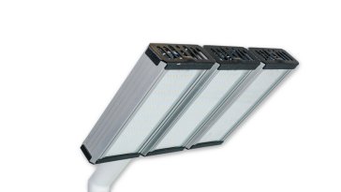 | "Модуль", консоль К-3, 96 Вт | ViLED СС М1-К-Е-96-250.300.130-4-0-67 | РКУ 400 Вт, ЖКУ 250 Вт, ГКУ 250 Вт | 11040÷12000 | 5,760 | 6,480
3084 | 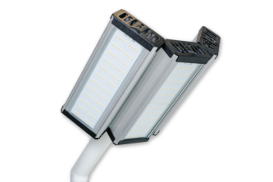 | "Модуль", консоль МК-3, 96 Вт | ViLED СС М1-МК-Е-96-250.295.130-4-0-67 | РКУ 400 Вт, ЖКУ 250 Вт, ГКУ 250 Вт | 11040÷12000 | 5,760 | 6,480
Модуль, 48 Вт и его модификации, IP 67, КСС Д (Л)
3065 | 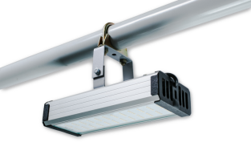 | "Модуль", универсальный У-1 , 48 Вт | ViLED СС М1-У-Е-48-250.100.130-4-0-67 | ЖКУ 70 Вт, ГКУ 70 Вт | 5520÷6000 | 2,520 | 2,835
3062 | 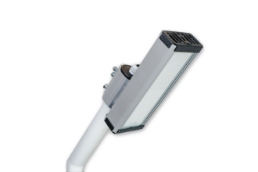 | "Модуль", консоль К-1, 48 Вт | ViLED СС М1-К-Е-48-250.100.130-4-0-67 | ЖКУ 70 Вт, ГКУ 70 Вт | 5520÷6000 | 2,520 | 2,835
3072 | 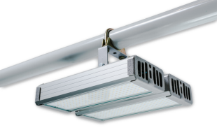 | "Модуль", универсальный У-2 , 96 Вт | ViLED СС М1-У-Е-96-250.200.150-4-0-67 | РКУ 400 Вт, ЖКУ 250 Вт, ГКУ 250 Вт | 11040÷12000 | 5,040 | 5,670
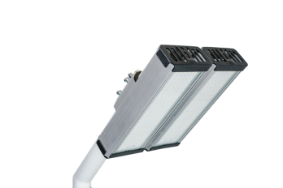 3069 |  | "Модуль", консоль К-2, 96 Вт | ViLED СС М1-К-Е-96-250.200.150-4-0-67 | РКУ 400 Вт, ЖКУ 250 Вт, ГКУ 250 Вт | 11040÷12000 | 5,040 | 5,670
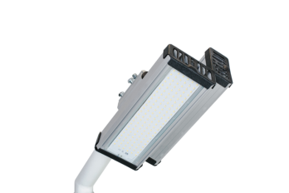 3073 |  | "Модуль", консоль МК-2, 96 Вт | ViLED СС М1-МК-Е-96-250.195.160-4-0-67 | РКУ 400 Вт, ЖКУ 250 Вт, ГКУ 250 Вт | 11040÷12000 | 5,040 | 5,670
3074 | 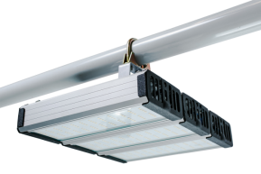 | "Модуль", универсальный У-3, 144 Вт | ViLED СС М1-У-Е-144-250.300.130-4-0-67 | РКУ 400 - 700 Вт, ЖКУ 250 - 400 Вт, ГКУ 250 - 400 Вт | 16560÷18000 | 7,560 | 8,505
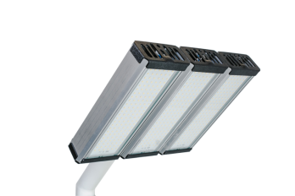 3075 |  | "Модуль", консоль К-3, 144 Вт | ViLED СС М1-К-Е-144-250.300.130-4-0-67 | РКУ 400 - 700 Вт, ЖКУ 250 - 400 Вт, ГКУ 250 - 400 Вт | 16560÷18000 | 7,560 | 8,505
3076 | 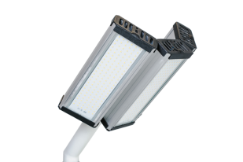 | "Модуль", консоль МК-3, 144 Вт | ViLED СС М1-МК-Е-144-250.295.130-4-0-67 | РКУ 400 - 700 Вт, ЖКУ 250 - 400 Вт, ГКУ 250 - 400 Вт | 16560÷18000 | 7,560 | 8,505
Модуль, 64 Вт и его модификации, IP 67, КСС Д (Л)
3063 | 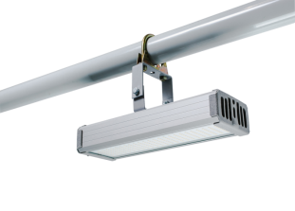 | "Модуль", универсальный У-1, 64 Вт | ViLED СС М1-У-Е-64-300.100.130-4-0-67 | РКУ 250 Вт, ЖКУ 150 Вт, ГКУ 150 Вт | 7360÷8000 | 3,120 | 3,510
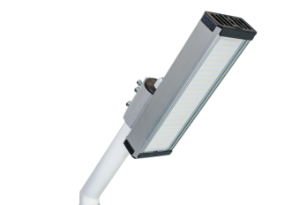 3061 |  | "Модуль", консоль К-1, 64 Вт | ViLED СС М1-К-Е-64-300.100.130-4-0-67 | РКУ 250 Вт, ЖКУ 150 Вт, ГКУ 150 Вт | 7360÷8000 | 3,120 | 3,510
3064 | 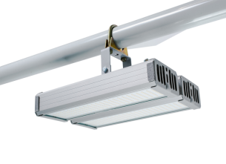 | "Модуль", универсальный У-2, 128 Вт | ViLED СС М1-У-Е-128-300.200.150-4-0-67 | РКУ 400 - 700 Вт, ЖКУ 250 - 400 Вт, ГКУ 250 - 400 Вт | 14720÷16000 | 6,240 | 7,020
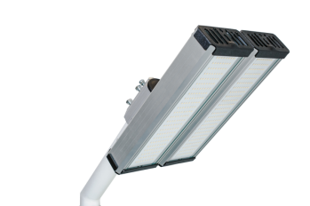 3066 |  | "Модуль", консоль К-2, 128 Вт | ViLED СС М1-К-Е-128-300.200.150-4-0-67 | РКУ 400 - 700 Вт, ЖКУ 250 - 400 Вт, ГКУ 250 - 400 Вт | 14720÷16000 | 6,240 | 7,020
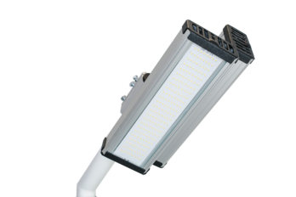 3067 |  | "Модуль", консоль МК-2, 128 Вт | ViLED СС М1-МК-Е-128-300.195.160-4-0-67 | РКУ 400 - 700 Вт, ЖКУ 250 - 400 Вт, ГКУ 250 - 400 Вт | 14720÷16000 | 6,240 | 7,020
3068 | 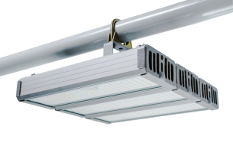 | "Модуль", универсальный У-3, 192 Вт | ViLED СС М1-У-Е-192-300.300.130-4-0-67 | РКУ 700 Вт, ЖКУ 400 Вт, ГКУ 400 Вт | 22080÷24000 | 9,360 | 10,530
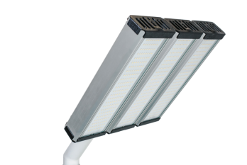 3070 |  | "Модуль", консоль К-3, 192 Вт | ViLED СС М1-К-Е-192-300.300.130-4-0-67 | РКУ 700 Вт, ЖКУ 400 Вт, ГКУ 400 Вт | 22080÷24000 | 9,360 | 10,530
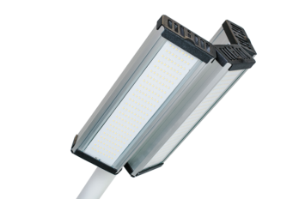 3071 |  | "Модуль", консоль МК-3, 192 Вт | ViLED СС М1-МК-Е-192-300.295.130-4-0-67 | РКУ 700 Вт, ЖКУ 400 Вт, ГКУ 400 Вт | 22080÷24000 | 9,360 | 10,530
Серия светодиодных светильников "Модуль Магистраль"
Модуль Магистраль, 32 Вт и его модификации, IP 67, КСС Ш
3110 | 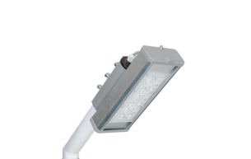 | "Модуль Магистраль", консоль КМО-1, 32 Вт | ViLED СС М2-К-Н-32-250.100.130-4-0-67 | РКУ 125 Вт, ЖКУ 70 Вт | 3680÷4000 | 2,100 | 2,363
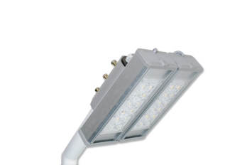 3111 |  | "Модуль Магистраль", консоль КМО-2, 64 Вт | ViLED СС М2-К-Н-64-250.200.150-4-0-67 | РКУ 250 Вт, ЖКУ 150 Вт | 7360÷8000 | 4,200 | 4,725
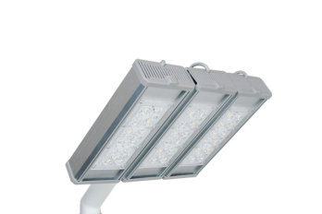 3112 |  | "Модуль Магистраль", консоль КМО-3, 96 Вт | ViLED СС М2-К-Н-96-250.300.130-4-0-67 | РКУ 400 Вт, ЖКУ 250 Вт | 11040÷12000 | 6,300 | 7,088
3550 | 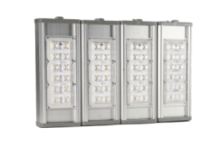 | "Модуль Магистраль", консоль КМО-4, 128 Вт | ViLED СС М2-К-Н-128-250.400.150-4-0-67 | РКУ 400 - 700 Вт, ЖКУ 250 Вт | 14720÷16000 | 8,400 | 9,450
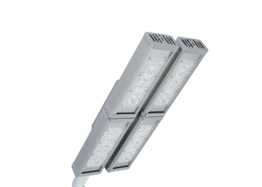 3684 |  | "Модуль Магистраль - 2 ", консоль КМО-4, 128 Вт | ViLED СС М2-К-Н-128-500.200.150-4-0-67 | РКУ 400 - 700 Вт, ЖКУ 250 Вт | 14720÷16000 | 8,400 | 9,450
Серия светодиодных светильников "Модуль Прожектор"
Модуль Прожектор, 40 Вт и его модификации, IP 67, КСС Г, 59⁰
3105 |  | "Модуль Прожектор", 32 Вт | ViLED СС М3-У-Н-32-250.100.130-4-0-67 | ИО 500 Вт, РО 125 Вт, ЖО 70 Вт, ГО 70 Вт | 3680÷4000 | 2,100 | 2,363
3106 | 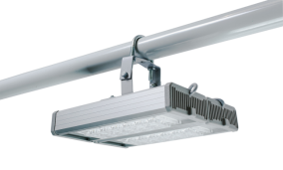 | "Модуль Прожектор", 64 Вт | ViLED СС М3-У-Н-64-250.200.150-4-0-67 | ИО 1000 Вт, РО 250 Вт, ЖО 150 Вт, ГО 150 Вт | 7360÷8000 | 4,200 | 4,725
3107 | 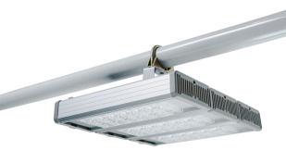 | "Модуль Прожектор", 96 Вт | ViLED СС М3-У-Н-96-250.300.130-4-0-67 | ИО 1500 Вт, РО 400 Вт, ЖО 250 Вт, ГО 250 Вт | 11040÷12000 | 6,300 | 7,088
3108 | 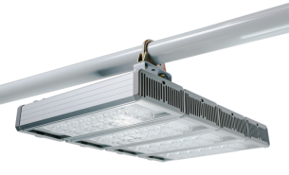 | "Модуль Прожектор", 128 Вт | ViLED СС М3-У-Н-128-250.400.150-4-0-67 | ИО 2000 Вт, РО 400 - 700 Вт, ЖО 250 - 400 Вт, ГО 250 - 400 Вт | 14720÷16000 | 8,400 | 9,450
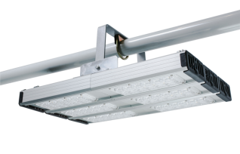 3183 |  | "Модуль Прожектор", 192 Вт | ViLED СС М3-У-Н-192-500.300.130-4-0-67 | РО 700 Вт, ЖО 400 Вт, ГО 400 Вт | 22080÷24000 | 12,600 | 14,175
3184 | 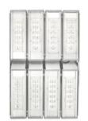 | "Модуль Прожектор", 256 Вт | ViLED СС М3-У-Н-256-500.400.150-4-0-67 | РО 700 - 1000 Вт, ЖО 400 - 1000 Вт, ГО 400 - 1000 Вт | 29440÷32000 | 16,800 | 18,900
3175 | 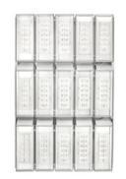 | "Модуль Прожектор", 480 Вт | ViLED СС М3-У-Н-480-835.540.460-4-0-67 | ЖО 1000 Вт, ГО 1000 Вт | 55200÷60000 | 31,500 | 35,438
3109 | 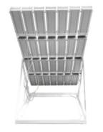 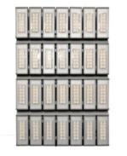 | "Модуль Солнце", 896 Вт | ViLED СС М3-О-Н-896-1130.770.650-4-0-67 | 2 шт. ЖО 1000 Вт, 2 шт. ГО 1000 Вт | 103040÷112000 | 66,000 | 74,250
Серия светодиодных светильников "Модуль Галочка"
Модуль Галочка, 32 Вт, IP 67, КСС Д
3376 | 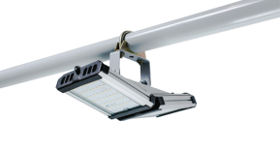 | "Модуль Галочка", универсальный, 32 Вт | ViLED СС Т1-У-Е-32-270.100.160-4-0-67 | РСУ 125 Вт, ЖСУ 70 Вт, ГСУ 70 Вт | 3680÷4000 | 2,820 | 3,173
Модуль Галочка, 64 Вт, IP 67, КСС Д
3089 | 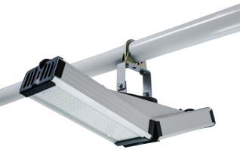 | "Модуль Галочка", универсальный, 64 Вт | ViLED СС Т1-У-Е-64-510.100.170-4-0-67 | РСУ 250 Вт, ЖСУ 150 Вт, ГСУ 150 Вт | 7360÷8000 | 4,020 | 4,523
Модуль Галочка, 96 Вт и его модификации, IP 67, КСС Д
3093 | 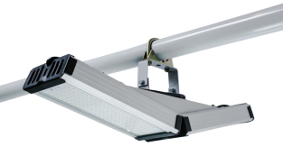 | "Модуль Галочка", универсальный, 96 Вт | ViLED СС Т1-У-Е-96-510.100.170-4-0-67 | РСУ 400 Вт, ЖСУ 250 Вт, ГСУ 250 Вт | 11040÷12000 | 5,220 | 5,873
3094 | 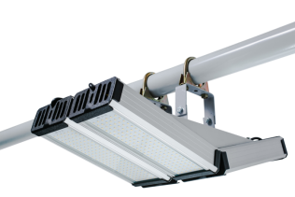 | "Модуль Галочка", универсальный, 192 Вт | ViLED СС Т1-У-Е-192-510.200.170-4-0-67 | РСУ 700 Вт, ЖСУ 400 Вт, ГСУ 400 Вт | 22080÷24000 | 10,440 | 11,745
Модуль Галочка, 128 Вт и его модификации, IP 67, КСС Д
3091 | 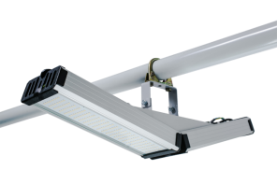 | "Модуль Галочка", универсальный, 128 Вт | ViLED СС Т1-У-Е-128-610.100.170-4-0-67 | РСУ 400 - 700 Вт, ЖСУ 250 - 400 Вт, ГСУ 250 - 400 Вт | 14720÷16000 | 6,420 | 7,223
3092 | 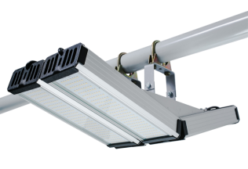 | "Модуль Галочка", универсальный, 256 Вт | ViLED СС Т1-У-Е-256-610.200.170-4-0-67 | РСУ 700 - 1000 Вт, ЖСУ 400 - 1000 Вт, ГСУ 400 - 1000 Вт | 29440÷32000 | 12,840 | 14,445
Серия светодиодных светильников "Офис Премиум"
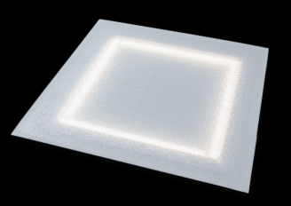
Офис Премиум, IP 65, универсальный
3616 |  | Светильник "Офис Премиум матовый", 28 Вт, IP65 | ViLED СС 01-У-М-28-590.590.15-4-0-65 | ЛВО, ЛПО 4*18 Вт | 2800 ÷ 3080 | 1,040 | 1,170
3633 |  | Светильник "Офис Премиум призма", 28 Вт, IP65 | ViLED СС 01-У-А-28-590.590.15-4-0-65 | ЛВО, ЛПО 4*18 Вт | 3080 ÷ 3360 | 1,040 | 1,170
3634 |  | Светильник "Офис Премиум микропризма", 28 Вт, IP65 | ViLED СС 01-У-С-28-590.590.15-4-0-65 | ЛВО, ЛПО 4*18 Вт | 2940 ÷ 3220 | 1,040 | 1,170
3675 |  | Светильник "Офис Премиум колотый лед", 28 Вт, IP65 | ViLED СС 01-У-К-28-590.590.15-4-0-65 | ЛВО, ЛПО 4*18 Вт | 3080 ÷ 3360 | 1,040 | 1,170
Серия светодиодных светильников "Офис ViLED"
Офис ViLED, IP 65, универсальный
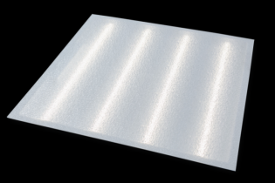
3907 |  | Светильник "Офис ViLED матовый", 28 Вт, IP65 | ViLED СС 02-У-М-28-590.590.15-4-0-65 | ЛВО, ЛПО 4*18 Вт | 2800 ÷ 3080 | 1,040 | 1,170
3909 |  | Светильник "Офис ViLED призма", 28 Вт, IP65 | ViLED СС 02-У-А-28-590.590.15-4-0-65 | ЛВО, ЛПО 4*18 Вт | 3080 ÷ 3360 | 1,040 | 1,170
3908 |  | Светильник "Офис ViLED микропризма", 28 Вт, IP65 | ViLED СС 02-У-С-28-590.590.15-4-0-65 | ЛВО, ЛПО 4*18 Вт | 2940 ÷ 3220 | 1,040 | 1,170
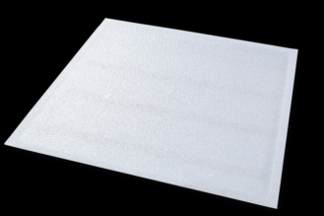
3906 |  | Светильник "Офис ViLED колотый лед", 28 Вт, IP65 | ViLED СС 02-У-К-28-590.590.15-4-0-65 | ЛВО, ЛПО 4*18 Вт | 3080 ÷ 3360 | 1,040 | 1,170
NEW!
4337 |  | Светильник "Офис ViLED матовый", 42 Вт, IP65 | ViLED СС 02-У-М-42-590.590.15-4-0-65 | ЛВО, ЛПО 6*18 Вт | 4200 ÷ 4620 | 1,452 | 1,634
4342 |  | Светильник "Офис ViLED призма", 42 Вт, IP65 | ViLED СС 02-У-А-42-590.590.15-4-0-65 | ЛВО, ЛПО 6*18 Вт | 4620 ÷ 5040 | 1,452 | 1,634
4341 |  | Светильник "Офис ViLED микропризма", 42 Вт, IP65 | ViLED СС 02-У-С-42-590.590.15-4-0-65 | ЛВО, ЛПО 6*18 Вт | 4410 ÷ 4830 | 1,452 | 1,634

4331 |  | Светильник "Офис ViLED колотый лед", 42 Вт, IP65 | ViLED СС 02-У-К-42-590.590.15-4-0-65 | ЛВО, ЛПО 6*18 Вт | 4620 ÷ 5040 | 1,452 | 1,634
NEW!
4329 |  | Светильник "Офис ViLED матовый", 56 Вт, IP65 | ViLED СС 02-У-М-56-590.590.15-4-0-65 | ЛВО, ЛПО 4*36 Вт | 5600 ÷ 6160 | 1,872 | 2,106
4334 |  | Светильник "Офис ViLED призма", 56 Вт, IP65 | ViLED СС 02-У-А-56-590.590.15-4-0-65 | ЛВО, ЛПО 4*36 Вт | 6160 ÷ 6720 | 1,872 | 2,106
4335 |  | Светильник "Офис ViLED микропризма", 56 Вт, IP65 | ViLED СС 02-У-С-56-590.590.15-4-0-65 | ЛВО, ЛПО 4*36 Вт | 5880 ÷ 6440 | 1,872 | 2,106
4328 |  | Светильник "Офис ViLED колотый лед", 56 Вт, IP65 | ViLED СС 02-У-К-56-590.590.15-4-0-65 | ЛВО, ЛПО 4*36 Вт | 6160 ÷ 6720 | 1,872 | 2,106

Серия светодиодных светильников "Сеть" IP 65
NEW!
4254 |  | Светильник "Сеть матовый", 28 Вт, IP65 | ViLED СС 04-У-М-28-1500.65.15-4-0-65 | ЛПП, ЛПО 1*58 Вт | 2800 ÷ 3080 | 1,080 | 1,215
4256 |  | Светильник "Сеть призма", 28 Вт, IP65 | ViLED СС 04-У-А-28-1500.65.15-4-0-65 | ЛПП, ЛПО 1*58 Вт | 3080 ÷ 3360 | 1,080 | 1,215
4255 |  | Светильник "Сеть микропризма", 28 Вт, IP65 | ViLED СС 04-У-С-28-1500.65.15-4-0-65 | ЛПП, ЛПО 1*58 Вт | 2940 ÷ 3220 | 1,080 | 1,215
4253 |  | Светильник "Сеть колотый лед", 28 Вт, IP65 | ViLED СС 04-У-К-28-1500.65.15-4-0-65 | ЛПП, ЛПО 1*58 Вт | 3080 ÷ 3360 | 1,080 | 1,215
NEW!
4362 |  | Светильник "Сеть матовый", 42 Вт, IP65 | ViLED СС 04-У-М-42-1500.130.15-4-0-65 | ЛПП, ЛПО 3*36 Вт | 4200 ÷ 4620 | 1,512 | 1,701
4363 |  | Светильник "Сеть призма", 42 Вт, IP65 | ViLED СС 04-У-А-42-1500.130.15-4-0-65 | ЛПП, ЛПО 3*36 Вт | 4620 ÷ 5040 | 1,512 | 1,701
4361 |  | Светильник "Сеть микропризма", 42 Вт, IP65 | ViLED СС 04-У-С-42-1500.130.15-4-0-65 | ЛПП, ЛПО 3*36 Вт | 4410 ÷ 4830 | 1,512 | 1,701
4360 |  | Светильник "Сеть колотый лед", 42 Вт, IP65 | ViLED СС 04-У-К-42-1500.130.15-4-0-65 | ЛПП, ЛПО 3*36 Вт | 4620 ÷ 5040 | 1,512 | 1,701
NEW!
4239 |  | Светильник "Сеть матовый", 56 Вт, IP65 | ViLED СС 04-У-М-56-1500.130.15-4-0-65 | ЛПП, ЛПО 2*58 Вт | 5600 ÷ 6160 | 1,944 | 2,187
4240 |  | Светильник "Сеть призма", 56 Вт, IP65 | ViLED СС 04-У-А-56-1500.130.15-4-0-65 | ЛПП, ЛПО 2*58 Вт | 6160 ÷ 6720 | 1,944 | 2,187
4241 |  | Светильник "Сеть микропризма", 56 Вт, IP65 | ViLED СС 04-У-С-56-1500.130.15-4-0-65 | ЛПП, ЛПО 2*58 Вт | 5880 ÷ 6440 | 1,944 | 2,187
4177 |  | Светильник "Сеть колотый лед", 56 Вт, IP65 | ViLED СС 04-У-К-56-1500.130.15-4-0-65 | ЛПП, ЛПО 2*58 Вт | 6160 ÷ 6720 | 1,944 | 2,187

Серия светодиодных светильников "Айсберг ViLED" IP 65
3639 |  | Светильник "Айсберг матовый", 14 Вт | ViLED СС 03-У-М-14-590.130.15-4-0-65 | ЛПП, ЛПО 2*18 Вт | 1400 ÷ 1540 | 648 | 729
3640 |  | Светильник "Айсберг призма", 14 Вт | ViLED СС 03-У-А-14-590.130.15-4-0-65 | ЛПП, ЛПО 2*18 Вт | 1540 ÷ 1680 | 648 | 729
3641 |  | Светильник "Айсберг микропризма", 14 Вт | ViLED СС 03-У-С-14-590.130.15-4-0-65 | ЛПП, ЛПО 2*18 Вт | 1470 ÷ 1610 | 648 | 729

3799 |  | Светильник "Айсберг колотый лед", 14 Вт | ViLED СС 03-У-К-14-590.130.15-4-0-65 | ЛПП, ЛПО 2*18 Вт | 1540 ÷ 1680 | 648 | 729
3758 |  | Светильник "Айсберг матовый", 14 Вт, акуст. датчик | ViLED СС 06-У-М-14-590.130.15-4-0-65 | ЛПП, ЛПО 2*18 Вт | 1400 ÷ 1540 | 840 | 945
3760 |  | Светильник "Айсберг призма", 14 Вт, акуст. датчик | ViLED СС 06-У-А-14-590.130.15-4-0-65 | ЛПП, ЛПО 2*18 Вт | 1540 ÷ 1680 | 840 | 945
3759 |  | Светильник "Айсберг микропризма", 14 Вт, акуст. датчик | ViLED СС 06-У-С-14-590.130.15-4-0-65 | ЛПП, ЛПО 2*18 Вт | 1470 ÷ 1610 | 840 | 945
3823 |  | Светильник "Айсберг колотый лед", 14 Вт, акуст. датчик | ViLED СС 06-У-К-14-590.130.15-4-0-65 | ЛПП, ЛПО 2*18 Вт | 1540 ÷ 1680 | 840 | 945
NEW!
4254 |  | Светильник "Айсберг матовый", 14 Вт | ViLED СС 03-У-М-14-1190.130.15-4-0-65 | ЛПП, ЛПО 1*36 Вт | 1400 ÷ 1540 | 648 | 729
4256 |  | Светильник "Айсберг призма", 14 Вт | ViLED СС 03-У-А-14-1190.130.15-4-0-65 | ЛПП, ЛПО 1*36 Вт | 1540 ÷ 1680 | 648 | 729
4255 |  | Светильник "Айсберг микропризма", 14 Вт | ViLED СС 03-У-С-14-1190.130.15-4-0-65 | ЛПП, ЛПО 1*36 Вт | 1470 ÷ 1610 | 648 | 729

4253 |  | Светильник "Айсберг колотый лед", 14 Вт | ViLED СС 03-У-К-14-1190.130.15-4-0-65 | ЛПП, ЛПО 1*36 Вт | 1540 ÷ 1680 | 648 | 729
3762 |  | Светильник "Айсберг матовый", 28 Вт | ViLED СС 03-У-М-28-1190.130.15-4-0-65 | ЛПП, ЛПО 2*36 Вт | 2800 ÷ 3080 | 1,040 | 1,170
3764 |  | Светильник "Айсберг призма", 28 Вт | ViLED СС 03-У-А-28-1190.130.15-4-0-65 | ЛПП, ЛПО 2*36 Вт | 3080 ÷ 3360 | 1,040 | 1,170
3763 |  | Светильник "Айсберг микропризма", 28 Вт | ViLED СС 03-У-С-28-1190.130.15-4-0-65 | ЛПП, ЛПО 2*36 Вт | 2940 ÷ 3220 | 1,040 | 1,170
3800 |  | Светильник "Айсберг колотый лед", 28 Вт | ViLED СС 03-У-К-28-1190.130.15-4-0-65 | ЛПП, ЛПО 2*36 Вт | 3080 ÷ 3360 | 1,040 | 1,170
NEW!
4353 |  | Светильник "Айсберг матовый", 42 Вт | ViLED СС 03-У-М-42-1190.130.15-4-0-65 | ЛПП, ЛПО 3*36 Вт | 4200 ÷ 4620 | 1,452 | 1,634
4355 |  | Светильник "Айсберг призма", 42 Вт | ViLED СС 03-У-А-42-1190.130.15-4-0-65 | ЛПП, ЛПО 3*36 Вт | 4620 ÷ 5040 | 1,452 | 1,634
4354 |  | Светильник "Айсберг микропризма", 42 Вт | ViLED СС 03-У-С-42-1190.130.15-4-0-65 | ЛПП, ЛПО 3*36 Вт | 4410 ÷ 4830 | 1,452 | 1,634
4352 |  | Светильник "Айсберг колотый лед", 42 Вт | ViLED СС 03-У-К-42-1190.130.15-4-0-65 | ЛПП, ЛПО 3*36 Вт | 4620 ÷ 5040 | 1,452 | 1,634
NEW!
 |  | Светильник "Айсберг матовый", 56 Вт | ViLED СС 03-У-М-56-1190.130.15-4-0-65 | ЛПП, ЛПО 2*58 Вт | 5600 ÷ 6160 | 1,452 | 2,106
 |  | Светильник "Айсберг призма", 56 Вт | ViLED СС 03-У-А-56-1190.130.15-4-0-65 | ЛПП, ЛПО 2*58 Вт | 6160 ÷ 6720 | 1,452 | 2,106
 |  | Светильник "Айсберг микропризма", 56 Вт | ViLED СС 03-У-С-56-1190.130.15-4-0-65 | ЛПП, ЛПО 2*58 Вт | 5880 ÷ 6440 | 1,452 | 2,106
 |  | Светильник "Айсберг колотый лед", 56 Вт | ViLED СС 03-У-К-56-1190.130.15-4-0-65 | ЛПП, ЛПО 2*58 Вт | 6160 ÷ 6720 | 1,452 | 2,106
Серия светодиодных светильников "ЖКХ" IP 65
 |  | Светильник "Луч-С" 64, 6 Вт |  | НО 75 Вт | 800 ÷ 850 | 571 | 651
 |  | Светильник "Луч-С" 64 ФА, ДФА, 6 Вт |  | НО 75 Вт | 800 ÷ 850 | 647 | 725
 |  | Светильник "Луч-С" 83, 8 Вт |  | НО 80 Вт | 1000 ÷ 1050 | 701 | 771
 |  | Светильник "Луч-С" 83 ФА, ДФА, 8 Вт |  | НО 80 Вт | 1000 ÷ 1050 | 770 | 850
 |  | Светильник "Луч-С" 103, 10 Вт |  | НО 95 Вт | 1250 ÷ 1300 | 762 | 885
 |  | Светильник "Луч-С" 103 ФА, ДФА, 10 Вт |  | НО 95 Вт | 1250 ÷ 1300 | 852 | 955
Серия светодиодных светильников "Шар" IP 54
3834 |  | "Шар Молочный", 32 Вт | ViLED СС 07-К-О-32-300.300.300-4-0-54 | РТУ 125 Вт, ЖТУ 70 Вт, ГТУ 70 Вт | 2800÷3100 | 3,000 | 3,375
3835 |  | "Шар Прозрачный", 32 Вт | ViLED СС 07-К-Р-32-300.300.300-4-0-54 | РТУ 125 Вт, ЖТУ 70 Вт, ГТУ 70 Вт | 3530÷3900 | 3,600 | 4,050
3832 |  | "Шар Золотистый", 32 Вт | ViLED СС 07-К-РВ-32-300.300.300-4-0-54 | РТУ 125 Вт, ЖТУ 70 Вт, ГТУ 70 Вт | 3070÷3400 | 3,600 | 4,050
3838 |  | "Шар Молочный", 48 Вт | ViLED СС 07-К-О-48-300.300.300-4-0-54 | РТУ 125 - 250 Вт, ЖТУ 100 Вт, ГТУ 100 Вт | 4200÷4650 | 3,600 | 4,050
3839 |  | "Шар Прозрачный", 48 Вт | ViLED СС 07-К-Р-48-300.300.300-4-0-54 | РТУ 125 - 250 Вт, ЖТУ 100 Вт, ГТУ 100 Вт | 5295÷5850 | 4,200 | 4,275
3836 |  | "Шар Золотистый", 48 Вт | ViLED СС 07-К-РВ-48-300.300.300-4-0-54 | РТУ 125 - 250 Вт, ЖТУ 100 Вт, ГТУ 100 Вт | 4605÷5100 | 4,200 | 4,275
Дополнительные опции
NEW!
 |  | Консольное крепление с регулируемым углом наклона |  |  |  | 400 | 400
NEW!
 |  | Переходник для консольного крепления (50 - 60 мм) |  |  |  | 200 | 200
Все светильники могут быть изготовлены с цветовой температурой 3000 и 5000 К. Минимальная партия - 50 штук, наценка - 10%.
ВНИМАНИЕ! Светильники серии "Модуль, 32 Вт" и "Модуль Галочка, 64 Вт" доступны к заказу в низковольтном исполнении 12 В и 24 В. Подробности уточняйте у ваших менеджеров.

